Sheet1
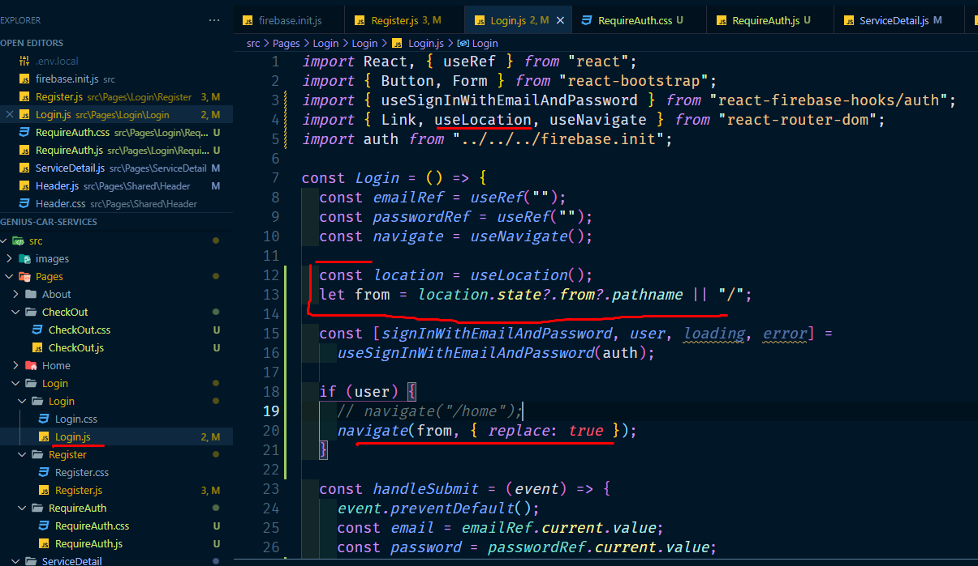
login korle je page jawar kotha chilo sekhane jabe

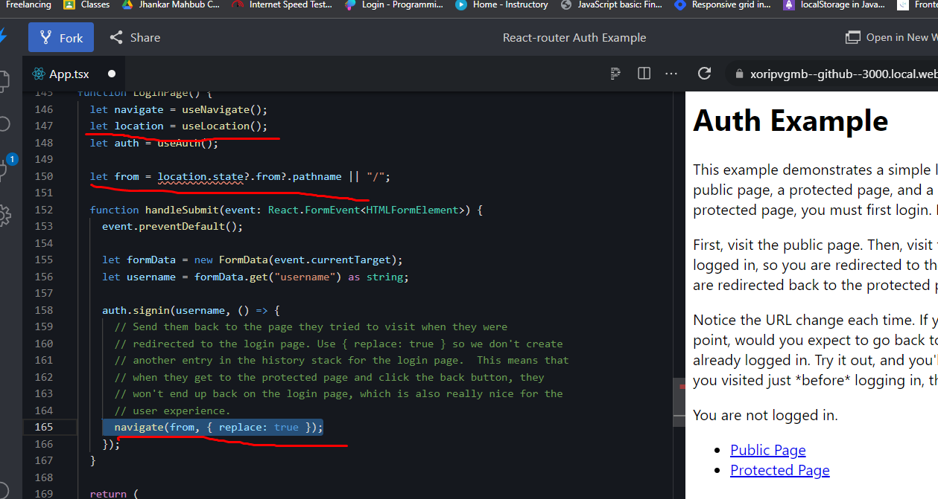

login page

